申請別紙_数値地図2.5万
希望するデータ
数値地図データ提供申請一覧【２万５千分1区画】 |  |  |  | 別紙
 | 申請団体名：
 | ＊メッシュ番号は、D列に半角数字で記載してください。
SN | 図名 | メッシュ番号 | セットファイル番号
01
02
03
04
05
06
07
08
09
10
11
12
13
14
15
16
17
18
19
20
21
22
23
24
25
26
27
28
29
30

※記載に関する諸注意
①メッシュ番号は、D列に半角数字で記載してください。
②行数は御希望のデータ数に応じて、追加または削除いただいても差し支えございません。
加えて、追加する場合はメッシュ番号に連動する値が反映されるように前行からコピーしてください。

記載例_数値地図2.5万
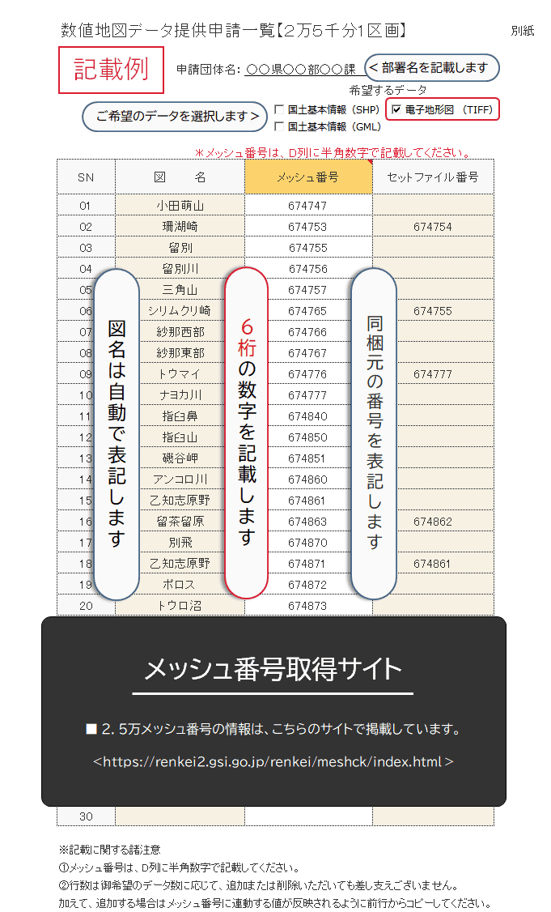

申請別紙_数値地図5万
データ形式
GeospatialPDF
数値地図データ提供申請一覧【５万分1区画】 |  |  |  | 別紙
 | 申請団体名：
 | ＊コードは、D列に半角英数字で記載してください。
SN | 図名 | コード | セットファイル番号
01
02
03
04
05
06
07
08
09
10
11
12
13
14
15
16
17
18
19
20
21
22
23
24
25
26
27
28
29
30

※記載に関する諸注意
①コードは、D列に半角英数字で記載してください。
②行数は御希望のデータ数に応じて、追加または削除いただいても差し支えございません。
加えて、追加する場合はコードに連動する値が反映されるように前行からコピーしてください。

記載例_数値地図5万
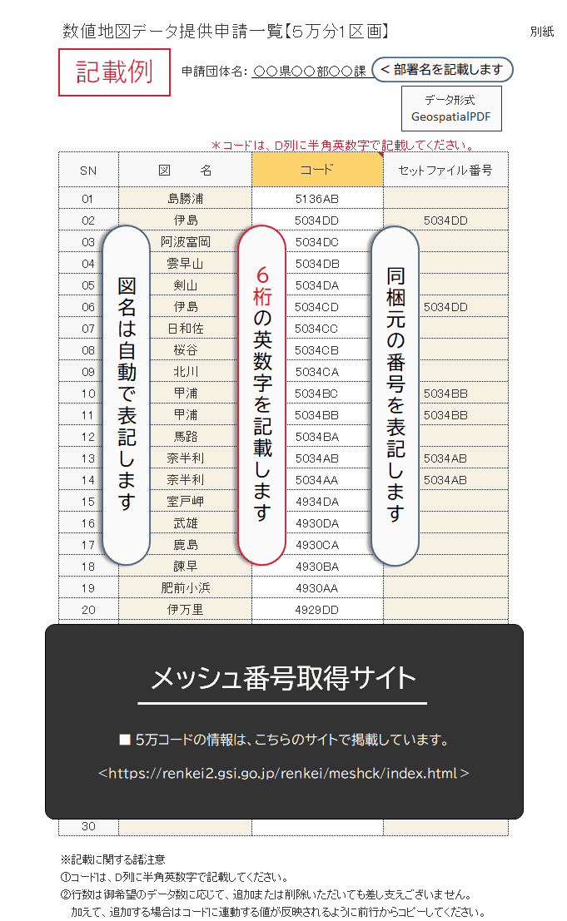

申請別紙_数値地図20万
希望するデータ
数値地図データ提供申請一覧【２０万分1区画】 |  |  |  | 別紙
 | 申請団体名：
 | ＊メッシュ番号は、D列に半角数字で記載してください。
SN | 図名 | メッシュ番号 | セットファイル番号
01
02
03
04
05
06
07
08
09
10
11
12
13
14
15
16
17
18
19
20
21
22
23
24
25
26
27
28
29
30

※記載に関する諸注意
①メッシュ番号は、D列に半角数字で記載してください。
②行数は御希望のデータ数に応じて、追加または削除いただいても差し支えございません。
加えて、追加する場合はメッシュ番号に連動する値が反映されるように前行からコピーしてください。

記載例_数値地図20万
